Sheet1
Operaciones con matrices
Jorge Parra Hidalgo ITIT 13104

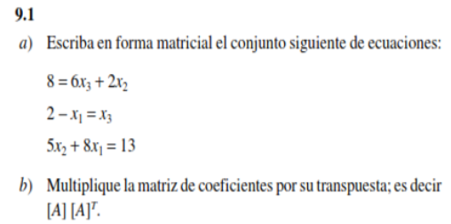

a)
Formulas ya despejadas: |  |  | Matriz A: |  |  |  |  | Transpuesta A:

0x1 + 2x2 + 6x3 = 8 |  |  | 0 | 2 | 6 | 8 |  | 0 | 1 | 8
1x1 +0x2 + 1x3 = 2 |  |  | 1 | 0 | 1 | 2 |  | 2 | 0 | 5
8x1 +5x2 + 0x3 = 13 |  |  | 8 | 5 | 0 | 13 |  | 6 | 1 | 0

b)
[A][A]t:
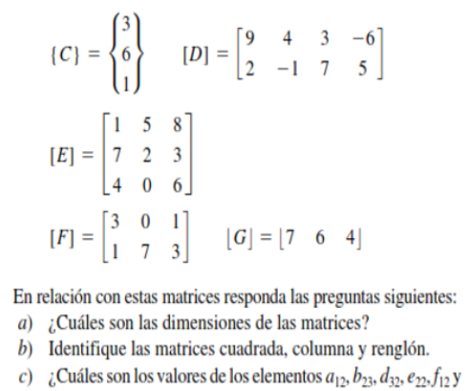
40 | 6 | 10
6 | 2 | 8
10 | 8 | 89

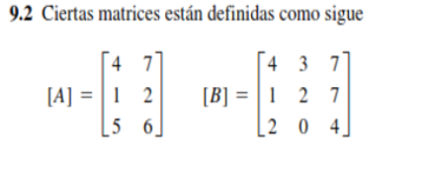

A) |  |  | B) |  |  |  | C) |  | E)
4 | 7 |  | 4 | 3 | 7 |  | 3 |  | 1 | 5 | 8
1 | 2 |  | 1 | 2 | 7 |  | 6 |  | 7 | 2 | 3
5 | 6 |  | 2 | 0 | 4 |  | 1 |  | 4 | 0 | 6

F) |  |  |  | G) |  |  |  | D)
3 | 0 | 1 |  | 7 | 6 | 4 |  | 9 | 4 | 3 | -6
1 | 7 | 3 |  |  |  |  |  | 2 | -1 | 7 | 5

a)
A[3x2], B[3x3], C[3x1], E[3x3], F[2x3], G[1x3]

b)
Matrices cuadradas: B y E

c)
a12: 7 | b23: 0 | d32: 7 | e22: 2 | f12: 1

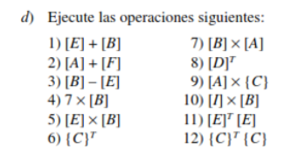

1) |  |  |  | 2) |  | 3) |  |  |  | 4)
5 | 8 | 15 |  | No se puede |  | 3 | -2 | -1 |  | 28 | 21 | 49
8 | 4 | 10 |  |  |  | -6 | 0 | 4 |  | 7 | 14 | 49
6 | 0 | 10 |  |  |  | -2 | 0 | -2 |  | 14 | 0 | 28

5) |  |  |  | 6) |  |  |  | 7) |  |  | 8)
25 | 13 | 74 |  | 3 | 6 | 1 |  | 54 | 76 |  | 9 | 2
36 | 25 | 75 |  |  |  |  |  | 41 | 53 |  | 4 | -1
28 | 12 | 52 |  |  |  |  |  | 28 | 38 |  | 3 | 7
 |  |  |  |  |  |  |  |  |  |  | -6 | 5

9) |  | 10) |  |  | 11) |  |  |  | 12)
No se puede |  | No existe matriz I XDDD |  |  | 66 | 19 | 53 |  | 46
 |  |  |  |  | 19 | 29 | 46
 |  |  |  |  | 53 | 46 | 109

